MATRIZ 1
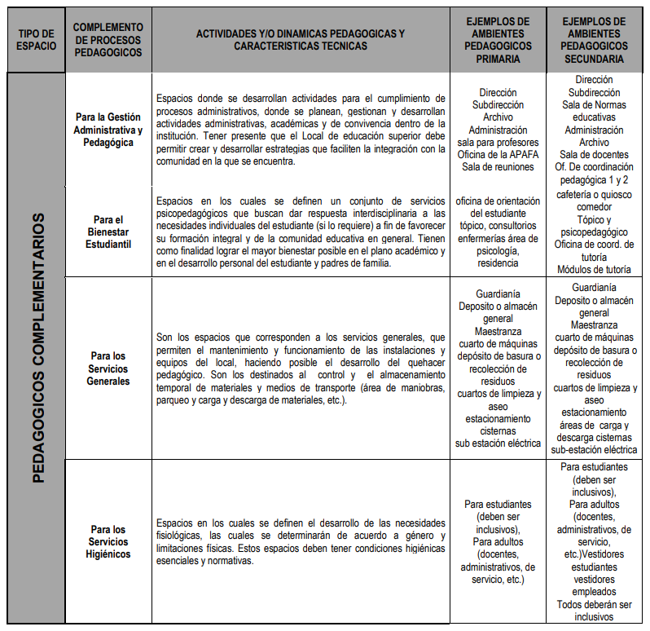
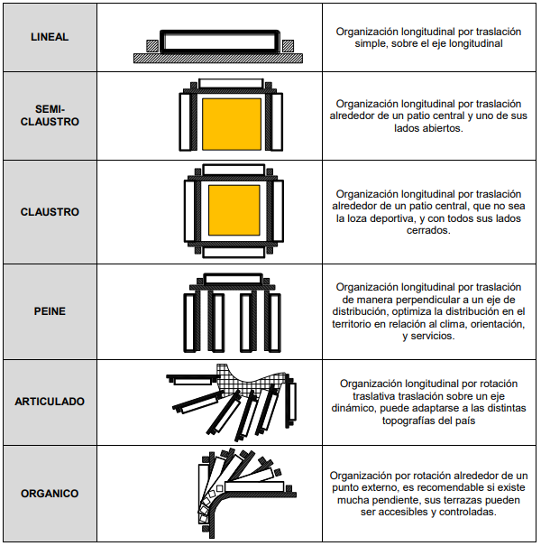
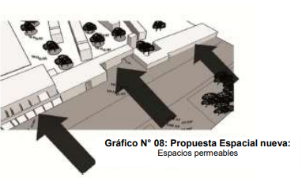
 | CRITERIOS GENERALES |  |  |  | EQUEMA DE DISTRIBUCIÓN FORMAL |  |  |  |  | CRITERIOS ESPACIALES |  |  | CRITERIOS ESPACIALES
 | AREA | x | M2

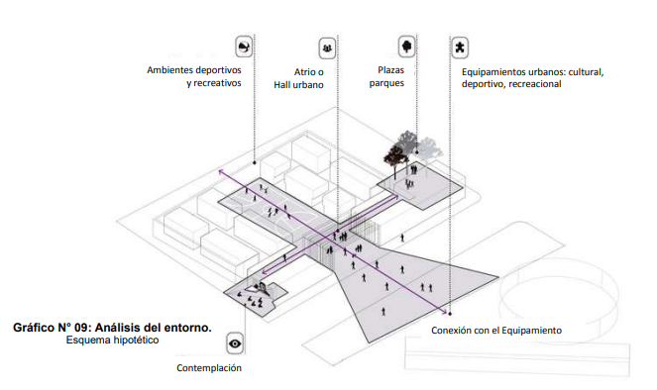
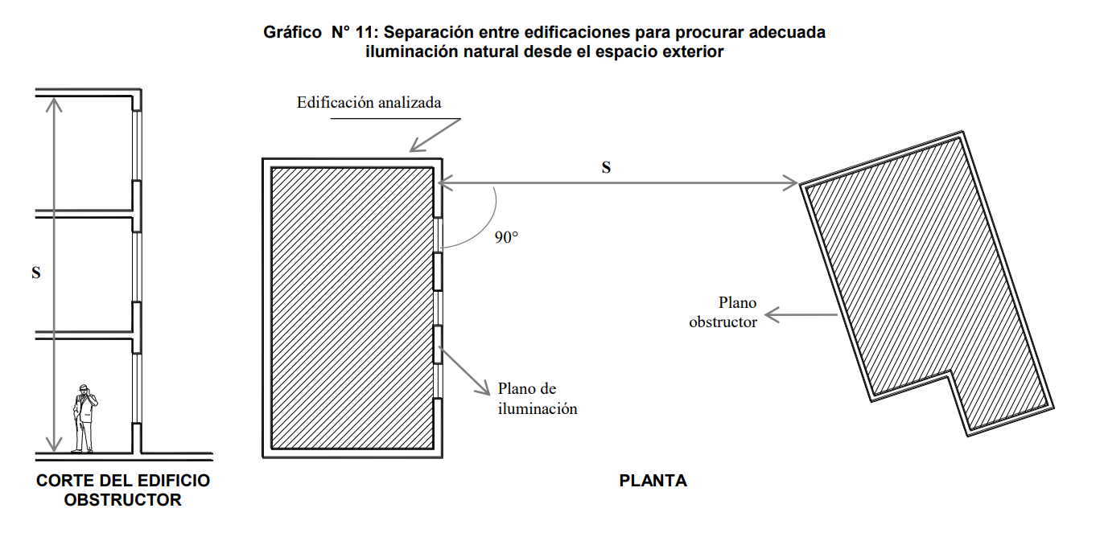
 | TOPOGRAFIA | 10% -15%
 | ÁREA LIBRE MÍNIMA | 40% | (60% RECOMENDABLE)
 | ALTURA MINIMA DE AULA | 2.5 | M | **
 | LARGO RECOMENDADO | 8.00 | M | **
 | ÁREA DE VANOS POR AULA | 0.2 | DE SUPERFICIE DEL AMBIENTE
 | MIN DISTANCIA VENTANA Y PARED | 6.50 | M
 | ESTACIONAMIENTOS | 40.00 | M2 USO ADMINISTRATIVO
 |  |  | 2 SECCIONES PARA FAMILIARES

 | PASILLOS | 1.80 | ANCHO MÍNIMO hasta 5 aulas
 |  | 2.40 | ANCHO MÍNIO hasta 6 o mas aulas
 |  | 2.40 | ANCHO MÁXIMO (APERTURA DE PUERTAS HACIA AFUERA)
 |  | 1.20M | ZONA OFICINAS

VANOS

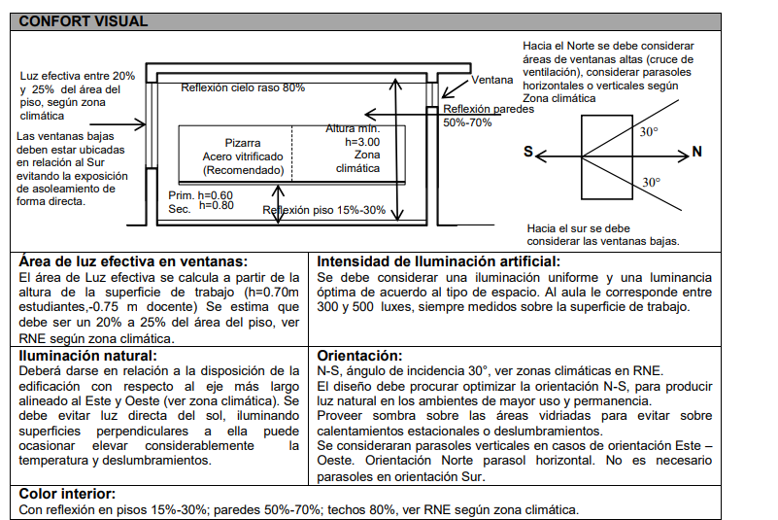
PUERTAS | APERTURA |  | EXTERIOR
 | ANCHO | 1 | 1 HOJA
 |  | 1.8 | 2 HOJAS |  | (1) - falta dato de ancho de la columna
 |  | 3 | PORTÓN DE ACCESO AL EDIFICIO
 | AFORO MENOR DE 50 ESTUDIANTES | 1 | UNID
 | MAS DE 50 ESTUDIANTES | 2 | UNID

 |  |  |  |  |  |  |  |  |  |  |  | Nnivel 1
VENTANAS | APERTURA |  | N-S
 | ALTURA | 70 | CM
 | ANCHO | 75 | CM |  |  |  |  |  | Hospitales
 |  |  |  |  |  |  |  |  |  |  | posta | 1.1
CIRCULACIÓN
ESCALERAS | CANT. MÍNIMA | 2 | (excluyente para aforos menores a 100 usuarios por piso)
 | RECORRIDO MAX CON ROCIADOR | 60 | ML (CONSIDERAR CANTIDAD MÁXIMA DE AULAS EN EL RECORRIDO PARA LAS RUTAS DE EVACUACIÓN)
4.20 M
 | RECORRIDO MAX SIN ROCIADOR | 45 | ML
 | PASO | 28 | CM |  |  |  |  |  | Vias |  | perfiles
ESCALERA
 | CONTRAPASO | 17 | CM
2.40 M
 | ANCHO MINIMO | 1.2 | M
 | MAXIMO DE CONTRAPASOS | 16 | SIN DESCANSO
 | DIMENSIÓN DE MÓDULO | 4.2 | LARGO
 |  | 2.4 | ANCHO

REQUERIMIENTOS FUNCIONALES |  |  |  |  |  | AFORO ALUMNOS
SS.HH. | APARATO NIVEL |  | INODOROS | LAVATORIOS | URINARIOS | SE CONSIDERARÁ LA MITAD PARA NIÑOS Y NIÑAS |  | * No mas de 6 inodoros por ss.hh
 | INICIAL | NIÑOS | 1 C/25 | 1 C/25 | 1 C/25 | 2 | Agrupar en 1 servicio higiénico | * Si sale mas de 6 distribuir equitativamente entre los niveles del proyecto.
 |  | NIÑAS | 1 C/25 | 1 C/25 | - | 2
 | PRIMARIA | NIÑOS | 1 C/60 | 1 C/60 | 1 C/60 | 1 | Agrupar en 1 servicio higiénico
 | SECUNDARIA | NIÑAS | 1 C/60 | 1 C/60 | - | 0
CONSIDERACIONES | A 50 M DEL ÁREA DE TRABAJO MAS LEJANA
1.40 M
MEDIDA CON URINARIO
1.40 M
 |  |  |  | INICIAL | 45
 |  |  |  | PRIMARIA | 30
 |  |  |  | SECUNDARIA | 0
1.40
1.40
.70

1.40
MEDIDA CON LAVATORIOS

TERRENO

P1
P2
P3
P4
CUADRO DE DATOS TÉCNICOS UTM
VÉRTICE | LADO | DIST(M) | ÁNGULO(°) | ESTE | NORTE
P1 | P1-P2
P2 | P2-P3
P3 | P3-P4
P4 | PA-P1

FUENTES CONSULTADAS:
 | Guía de diseño de espacios educativos, GDE 002-2015
 | RNE 2020 | chrome-extension://cbnaodkpfinfiipjblikofhlhlcickei/src/pdfviewer/web/viewer.html?file=https://waltervillavicencio.com/wp-content/uploads/2019/01/A.040-1.pdf

 | https://issuu.com/romina.portilla/docs/memoria_completa-comprimido
 | http://www.minedu.gob.pe/p/pdf/guia-ebr-jec-2015.pdf
 | https://www.drelm.gob.pe/drelm/wp-content/uploads/2015/06/Educacion_Primaria.pdf

ORGANIGRAMAS
SALONES DE SECUNDARIA
CAFETERÍA
ACCESO DE SERVICIO
JUEGOS Y DEPORTES
TALLERES
LABORATORIOS
ACCESO
CÓDIGO | AMBIENTE | EDUCACIÓN NIVEL DE INICIAL
001 | ACCESO | 001 | DEBE TENER CONEXIÓN CON | 002 | 003 | 003
002 | AVISOS | 003 | DEBE TENER CONEXIÓN CON | 005
ESTACIONAMIENTO DE FAMILIARES
JUEGOS Y RECREO AL AIRE LIBRE DE PRIMARIA
SERVICIOS GENERALES
CUARTOS DE USO MÚLTIPLE
AUDITORIO
SALA DE JUNTAS
CUARTO DE JUEGOS
PATIO DE SERVICIO
CONSERJE
PATIO CÍVICO RECREATIVO
BIBLIOTECA
003 | PLAZA | 005 | DEBE TENER CONEXIÓN CON | 021
AVISOS
PLAZA
004 | ESTACIONAMIENTO FAMILIARES | 021 | DEBE TENER CONEXIÓN CON | 007 | 008
005 | PUERTA DE ACCESO, RECEPCIÓN Y ENTREGA DE NIÑOS | 004 | DEBE TENER CONEXIÓN CON | 006
006 | ESTACIONAMIENTO DE PERSONAL | 007 | DEBE TENER CONEXIÓN CON | 009 | 011 | 026 | 027
PUERTA DE ACCESO CONTROL, RECEPCIÓN Y ENTREGA DE NIÑOS
COMEDOR
TÓPICO
007 | AULAS DE INICIAL | 008 | DEBE TENER CONEXIÓN CON | 009
ESTACIONAMIENTO DE PERSONAL ADMINISTRATIVO
CUARTO DE JUEGOS GIMNASIO
SERVICIOS GENERALES DEL EDIFICIO
008 | ZONA ADMINISTRATIVA | 009 | DEBE TENER CONEXIÓN CON | 010
009 | PATIO CÍVICO RECREATIVO | 010 | DEBE TENER CONEXIÓN CON | 006
CUARTO DE MÁQUINA Y BODEGA GENERAL
AUDITORIO
010 | AMBIENTES COMPLEMENTÁRIOS | 006 | DEBE TENER CONEXIÓN CON | 008
011 | JUEGOS Y DEPORTES
012 | TALLERES
VESTIBULO DE ESPERA PARA NIÑOS
VESTÍBULO DE CONTROL
013 | AULAS DE SECUNDARIA
014 | COMEDOR
PATIO CÍVICO
SALONES DE PRIMARIA
CONSEJO ESTUDIANTIL
015 | CUARTO DE MÁQUINA Y BODEGA | EDUCACIÓN PRIMARIA
ESTACIONAMIENTO
016 | CONSEJO ESTUDIANTIL | 022 | DEBE TENER CONEXIÓN CON | 024 | 025
ACCESO DE ALUMNOS
017 | LABORATORIOS | 024 | DEBE TENER CONEXIÓN CON | 011 | 010 | 025
ZONA EDUCATIVA
CIRCULACIÓN ABIERTA
DIRECCIÓN Y ADMINISTRACIÓN
018 | BIBLIOTECA | 010 | DEBE TENER CONEXIÓN CON | 026 | 009
DIRECCIÓN Y ADMINISTRACIÓN
019 | TÓPICO | 023 | DEBE TENER CONEXIÓN CON | 018 | 009 | 028
ENTRADA Y RECEPCIÓN DE CONTROL
BIBLIOTECA
020 | AUDITORIO | 018 | DEBE TENER CONEXIÓN CON | 010 | 005
021 | VESTÍBULO DE CONTROL | 005 | DEBE TENER CONEXIÓN CON | 009 | 008
ACCESO DE SERVICO
022 | ACCESO DE SERVICIO | 001 | DEBE TENER CONEXIÓN CON | 005 | 008
PATIO CÍVICO Y RECREO
SERVICIOS GENERALES
023 | AULAS DE PRIMARIA | 001 | DEBE TENER CONEXIÓN CON | 004
024 | CAFETERÍA | 009 | DEBE TENER CONEXIÓN CON | 023 | 010
ACCESO
025 | PATIO DE SERVICIO
DIRECCIÓN ADMINISTRACIÓN
026 | SALA PZICOMOTRIZ
JUEGOS Y DEPORTES
027 | SALA DE COMPUTO | EDUCACIÓN SECUNDARIA
 |  | 001 | DEBE TENER CONEXIÓN CON | 005
 |  | 005 | DEBE TENER CONEXIÓN CON | 009
 |  | 009 | DEBE TENER CONEXIÓN CON | 010 | 008 | 014
ESTACIONAMIENTO
 |  | 009 | DEBE TENER CONEXIÓN CON | 013 | 019 | 020 | 018
 |  | 013 | DEBE TENER CONEXIÓN CON | 011 | 017 | 012
 |  | 008 | DEBE TENER CONEXIÓN CON | 006
 |  | 006 | DEBE TENER CONEXIÓN CON | 011 | 010
 |  | 022 | DEBE TENER CONEXIÓN CON | 006

CAFETERÍA
ACCESO DE SERVICIO

CAFETERÍA
ACCESO DE SERVICIO
CAFETERÍA
ACCESO DE SERVICIO
JUEGOS Y RECREO AL AIRE LIBRE DE PRIMARIA
SERVICIOS GENERALES
CUARTOS DE USO MÚLTIPLE
AUDITORIO
CAFAETERÍA
SALA DE JUNTAS
CUARTO DE JUEGOS
PATIO DE SERVICIO
JUEGOS Y RECREO AL AIRE LIBRE DE PRIMARIA
SERVICIOS GENERALES
CUARTOS DE USO MÚLTIPLE
AUDITORIO
CAFAETERÍA
SALA DE JUNTAS
CUARTO DE JUEGOS
PATIO DE SERVICIO
JUEGOS Y RECREO AL AIRE LIBRE DE PRIMARIA
SERVICIOS GENERALES
CUARTOS DE USO MÚLTIPLE
AUDITORIO
CAFAETERÍA
SALA DE JUNTAS
CUARTO DE JUEGOS
PATIO DE SERVICIO
 |  | EDUCACIÓN NIVEL DE INICIAL - PRIMARIA
 |  | 001 | DEBE TENER CONEXIÓN CON | 002 | 003 | 003
 |  | 003 | DEBE TENER CONEXIÓN CON | 005
 |  | 005 | DEBE TENER CONEXIÓN CON | 021
 |  | 021 | DEBE TENER CONEXIÓN CON | 007 | 008
 |  | 004 | DEBE TENER CONEXIÓN CON | 006
CUARTO DE JUEGOS GIMNASIO
 |  | 007 | DEBE TENER CONEXIÓN CON | 009 | 011 | 026 | 027
SERVICIOS GENERALES DEL EDIFICIO
 |  | 008 | DEBE TENER CONEXIÓN CON | 007 | 005
 |  | 009 | DEBE TENER CONEXIÓN CON | 010 | 023
 |  | 010 | DEBE TENER CONEXIÓN CON | 006
 |  | 006 | DEBE TENER CONEXIÓN CON | 008
 |  | 007 | DEBE TENER CONEXIÓN CON | 009 | 011 | 026 | 027
CUARTO DE JUEGOS GIMNASIO
SERVICIOS GENERALES DEL EDIFICIO
CONSERJE
CUARTO DE JUEGOS GIMNASIO
CONSERJE
COMEDOR
SERVICIOS GENERALES DEL EDIFICIO
PATIO CÍVICO
SALONES DE PRIMARIA
COMEDOR
PATIO CÍVICO
PATIO CÍVICO
LABORATORIOS
SALONES DE PRIMARIA
CUARTO DE MÁQUINA Y BODEGA GENERAL
LABORATORIOS
SALONES DE PRIMARIA
CUARTO DE MÁQUINA Y BODEGA GENERAL
 |  | EDUCACIÓN PRIMARIA - SECUNDARIA
 |  | 022 | DEBE TENER CONEXIÓN CON | 024 | 025
 |  | 024 | DEBE TENER CONEXIÓN CON | 011 | 010 | 025
ENTRADA Y RECEPCIÓN DE CONTROL
BIBLIOTECA
CLASES AL AIRE LIBRE
 |  | 010 | DEBE TENER CONEXIÓN CON | 026 | 009
AULAS DE SECUNDARIA
AULAS DE SECUNDARIA
 |  | 023 | DEBE TENER CONEXIÓN CON | 018 | 009 | 028
 |  | 018 | DEBE TENER CONEXIÓN CON | 010 | 005
BIBLIOTECA
TÓPICO
BIBLIOTECA
TÓPICO
 |  | 005 | DEBE TENER CONEXIÓN CON | 009 | 008
CONSEJO ESTUDIANTIL
 |  | 001 | DEBE TENER CONEXIÓN CON | 005 | 008
TALLERES
TALLERES
CONSEJO ESTUDIANTIL
 |  | 001 | DEBE TENER CONEXIÓN CON | 004
ACCESO
DIRECCIÓN ADMINISTRACIÓN
SALONES JARDÍN DE NIÑOS
JUEGOS AL AIRE LIBRE
 |  | 009 | DEBE TENER CONEXIÓN CON | 023 | 010 | 013
 |  | 013 | DEBE TENER CONEXIÓN CON | 011 | 017 | 012

ZONA DEPORTIVA
ENTRADA Y RECEPCIÓN DE CONTROL
ZONA DEPORTIVA
ENTRADA Y RECEPCIÓN DE CONTROL
CIRCULACIONES A CUBIERTO Y PATIO DE RECREO
ESTACIONAMIENTO
ACCESO
 |  | EDUCACIÓN INICIAL - PRIMARIA - SECUNDARIA
 |  | 022 | DEBE TENER CONEXIÓN CON | 024 | 025
 |  | 024 | DEBE TENER CONEXIÓN CON | 011 | 010 | 025
 |  | 010 | DEBE TENER CONEXIÓN CON | 026 | 009
 |  | 023 | DEBE TENER CONEXIÓN CON | 018 | 009 | 028
DIRECCIÓN ADMINISTRACIÓN
 |  | 018 | DEBE TENER CONEXIÓN CON | 010 | 005
 |  | 005 | DEBE TENER CONEXIÓN CON | 009 | 008
 |  | 001 | DEBE TENER CONEXIÓN CON | 005 | 008
 |  | 001 | DEBE TENER CONEXIÓN CON | 004
 |  | 009 | DEBE TENER CONEXIÓN CON | 023 | 010 | 013
ESTACIONAMIENTO
 |  | 013 | DEBE TENER CONEXIÓN CON | 011 | 017 | 012
 |  | 008 | DEBE TENER CONEXIÓN CON | 007 | 005
CLASES AL AIRE LIBRE
 |  | 007 | DEBE TENER CONEXIÓN CON | 009 | 011 | 026 | 027

ACCESO
DIRECCIÓN ADMINISTRACIÓN
SALONES JARDÍN DE NIÑOS
JUEGOS AL AIRE LIBRE

ESTACIONAMIENTO

CAPACIDAD DE AULA
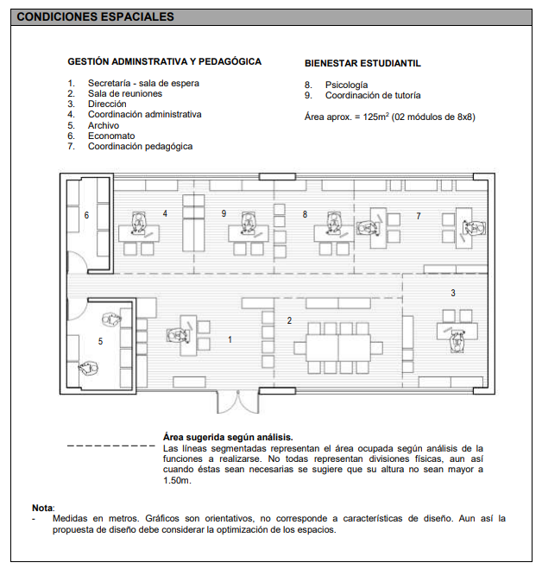
ÁREA DE TRABAJO INDIVIDUAL: 1.96 M2
AULA AFORTO 30 ESTUDIANTES: 70.50 -71.00 M2
CAFETERÍA:29 - 30 m2

1.40 M
CALCULO DE AULAS ZONA URBANA |  |  |  |  | ÁREA(M2) /PERSONA
AFORO ESTIMADO | 150 |  |  |  | 2.0 | INICIAL
 | INICIAL | PRIMARIA | SECUNDARIA |  | 1.3 | PRIMARIA
 | Polidocente Completo | Polidocente Completo | - |  | 1.4 | SECUNDARIA
1.40 M
CAPACIDAD POR AULA | 25 | 30 | 30
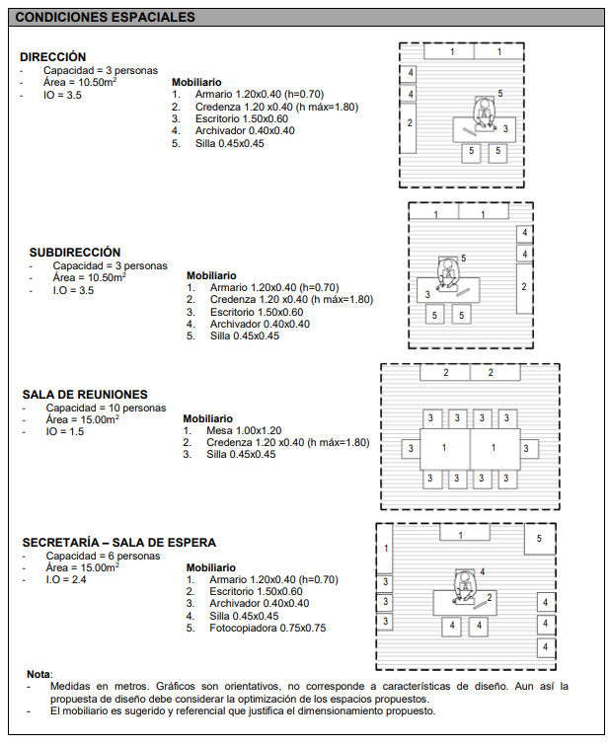
N° AULAS | 6 | 5 | 5
DIMENSIONES(M2) | 50 | 39 | 42

CALCULO DE AULAS ZONA RURAL
AFORO ESTIMADO | 200
 | INICIAL | PRIMARIA | SECUNDARIA
 | Polidocente Completo | Polidocente Completo | -
MÓDULO DE OFICINA: 8-8.5 M2
CAPACIDAD POR AULA | 20 | 25 | 25
N° AULAS | 10 | 8 | 8
DIMENSIONES(M2) | 40 | 32.5 | 35
ESQUEMA DE CANCHA DEPORTIVA MULTIUSOS

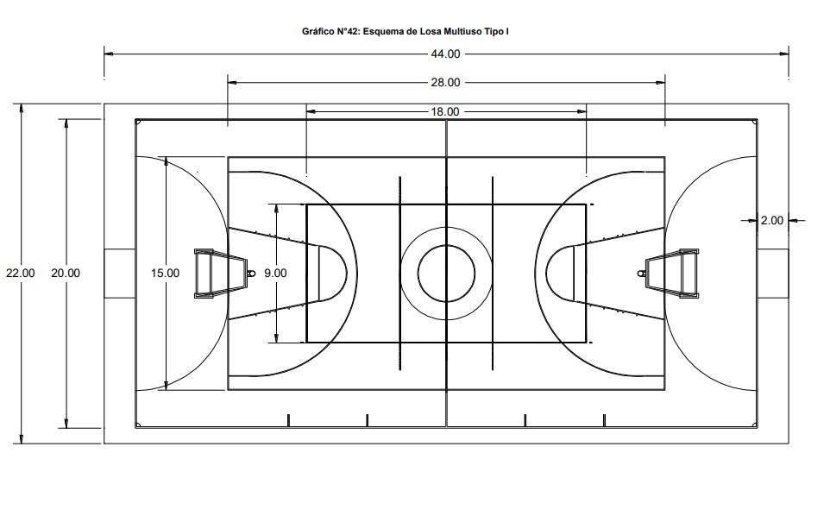
ÁREAS REFERENTES DE TERRENOS TIPO II PARA IIEE POLIDOCENTE COMPLETO
TAMAÑO IIEE | NÚMERO DE SECCIÓNES | NÚMERO DE ESTUDIANTES | ÁREAS DE TERRENOS
 |  |  | 1 PISO | 2 PISOS | 3 PISOS | 4 PISOS
PEQUEÑAS | 5 | 150 | 5100 | 3200 | 2500 | 2200
 | 10 | 300 | 6100 | 3900 | 3150 | 2800
MEDIANAS | 15 | 450 | 7100 | 4400 | 3500 | 3050
 | 20 | 600 | 8300 | 5000 | 3900 | 3400
 | 25 | 750 | 9350 | 5550 | 4300 | 3700
GRANDES | 30 | 900 | - | - | 4550 | 3900
 | 35 | 1050 | - | - | 6100 | 5250
MÓDULO DE SS.HH: 9.8 M2
 | 40 | 1200 | - | - | 6200 | 5300
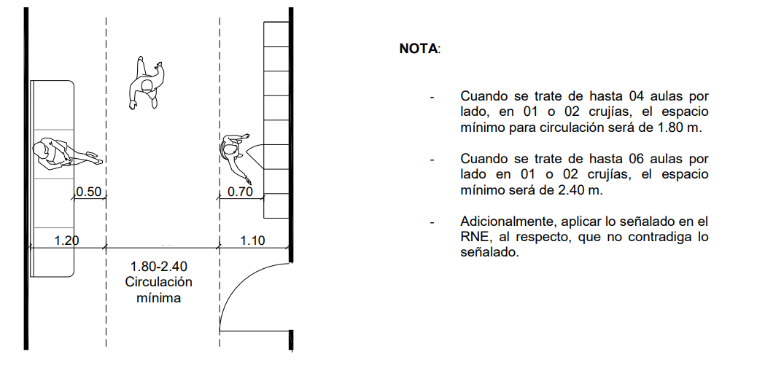
 | 45 | 1350 | - | - | 6500 | 5600
 | 50 | 1500 | - | - | 7400 | 6400
 | 55 | 1650 | - | - | 7800 | 6650

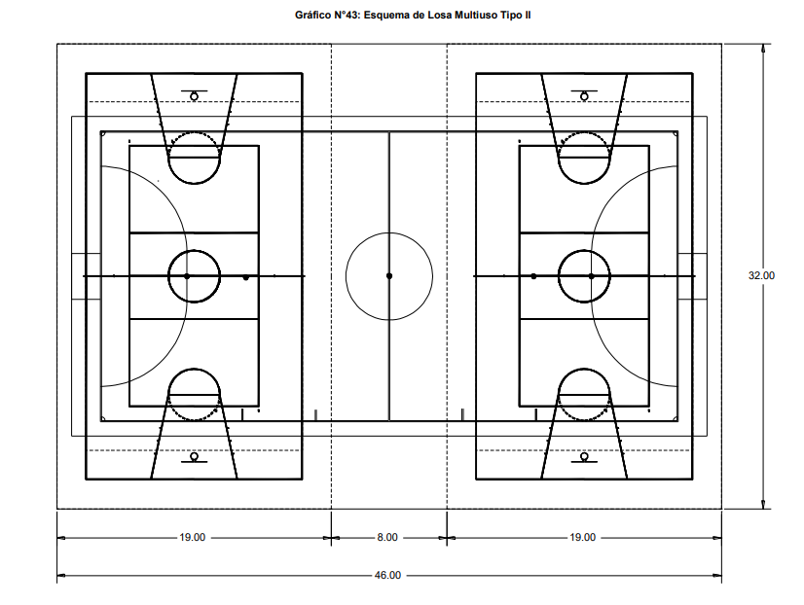

1.40
1.40
.70

Hoja2
